Tidbruk
R_KART | OBJTYPE | MIN | LENGTH | KM | MIN/KM | MIN/KM2 | kortnavn | Gjennomsnitt minutt per km lenke | 0.90347467317
32-5-518-227-10 | Kartblad | 18 | 14909.180412 | 14.909180412 | 1.2073098254 | 2.34375 | hvajen | Grunnpakke landareal minutt per km2 | 0.65104166667
32-5-519-227-00 | Kartblad | 17 | 19009.685768 | 19.009685768 | 0.894280958 | 2.2135416667 | hvajen
32-5-520-227-00 | Kartblad | 19 | 14666.289477 | 14.666289477 | 1.2954878621 | 2.4739583333 | hvajen
32-5-520-227-10 | Kartblad | 11 | 23209.328926 | 23.209328926 | 0.4739473526 | 1.4322916667 | hvajen
32-5-521-227-00 | Kartblad | 4 | 17531.781311 | 17.531781311 | 0.22815707822 | 0.52083333333 | hvajen
Redgjørelse for beregning
I beregningen styres tidbruk av mengden data i kommunen og antall km2 landareal.
Gjennomsnitt minutt per km: Basert på målinger av tidbruk per rute gjort i reelt arbeid.
Grunnpakke landareal: Faktor som angir antall minutter per km2 - bruker får 5 min per rute for å kompensere for andre faktorer som påvirker tidbruk
Antall minutter per km er laget ved å summere antall km per rute målt med tidbruk. Deretter antall minutter per km. Så regnestykket blir:
(Antall km kurve TvSti i kommune * minutt per km) + (Landareal kommune * Grunnpakke landareal minutt per km2) = estimat tidbruk kvalitetsheving
32-5-521-227-10 | Kartblad | 2 | 6674.1017916 | 6.6741017916 | 0.29966579211 | 0.26041666667 | hvajen
32-5-519-227-11 | Kartblad | 8 | 14996.556301 | 14.996556301 | 0.53345580409 | 1.0416666667 | hvajen
32-5-519-228-10 | Kartblad | 24 | 20516.809188 | 20.516809188 | 1.1697725402 | 3.125 | hvajen
32-5-519-229-10 | Kartblad | 24 | 17846.360433 | 17.846360433 | 1.3448120186 | 3.125 | hvajen
32-5-519-229-11 | Kartblad | 22 | 23369.917509 | 23.369917509 | 0.9413811577 | 2.8645833333 | hvajen
32-5-519-230-10 | Kartblad | 19 | 19486.986937 | 19.486986937 | 0.97500963393 | 2.4739583333 | hvajen
32-5-519-231-11 | Kartblad | 20 | 9009.0549467 | 9.0090549467 | 2.2199886801 | 2.6041666667 | hvajen
32-5-519-232-11 | Kartblad | 25 | 7260.232145 | 7.260232145 | 3.4434160645 | 3.2552083333 | hvajen
32-5-519-233-10 | Kartblad | 3 | 4271.2776912 | 4.2712776912 | 0.70236594689 | 0.390625 | hvajen
32-5-519-233-11 | Kartblad | 5 | 4022.3257294 | 4.0223257294 | 1.2430619339 | 0.65104166667 | hvajen
32-5-518-226-01 | Kartblad | 20 | 17052.899046 | 17.052899046 | 1.1728211107 | 2.6041666667 | hvajen
32-5-518-226-11 | Kartblad | 21 | 18948.645286 | 18.948645286 | 1.1082586477 | 2.734375 | hvajen
32-5-519-226-11 | Kartblad | 8 | 7211.8276881 | 7.2118276881 | 1.1092888441 | 1.0416666667 | hvajen
32-5-520-226-01 | Kartblad | 25 | 18791.115425 | 18.791115425 | 1.3304159671 | 3.2552083333 | hvajen
32-5-520-226-11 | Kartblad | 1 | 9972.8426879 | 9.9728426879 | 0.10027231265 | 0.13020833333 | hvajen
32-5-514-231-10 | Kartblad | 1 | 1233.3561154 | 1.2333561154 | 0.81079583386 | 0.13020833333 | hvajen
32-5-515-231-00 | Kartblad | 1 | 2131.1140854 | 2.1311140854 | 0.46923813551 | 0.13020833333 | hvajen
32-5-514-230-11 | Kartblad | 1 | 689.59606138 | 0.68959606138 | 1.4501242916 | 0.13020833333 | hvajen
32-5-515-230-01 | Kartblad | 1 | 3246.1055237 | 3.2461055237 | 0.30806145786 | 0.13020833333 | hvajen
32-5-514-229-10 | Kartblad | 2 | 2792.6875252 | 2.7926875252 | 0.71615602604 | 0.26041666667 | hvajen
32-5-515-231-11 | Kartblad | 6 | 6359.247132 | 6.359247132 | 0.94350791461 | 0.78125 | hvajen
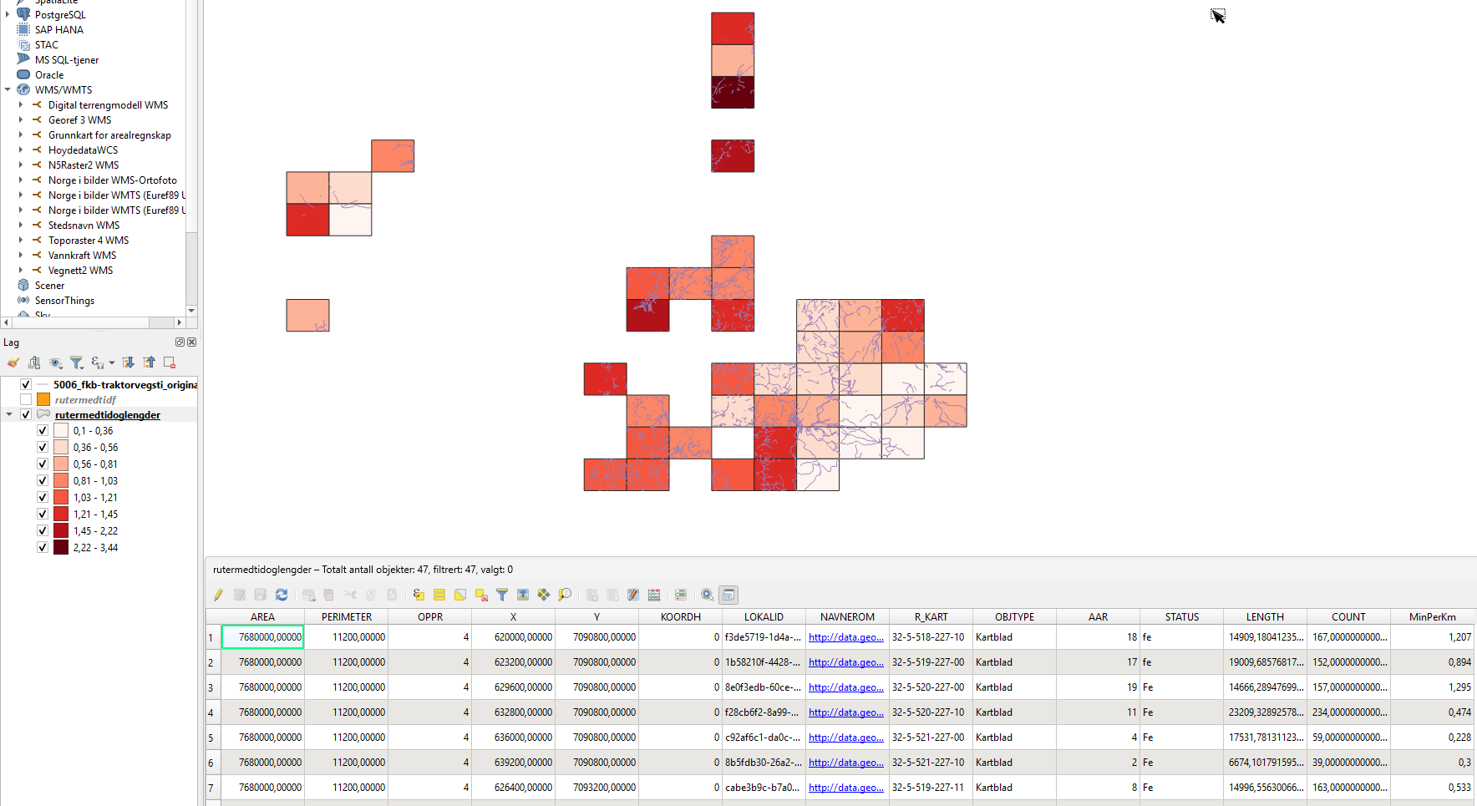
32-5-522-228-00 | Kartblad | 4 | 11191.27113 | 11.19127113 | 0.3574214183 | 0.52083333333 | hvajen
32-5-522-227-01 | Kartblad | 8 | 12687.179715 | 12.687179715 | 0.63055778979 | 1.0416666667 | hvajen
32-5-521-229-10 | Kartblad | 16 | 12133.20182 | 12.13320182 | 1.3186956121 | 2.0833333333 | hvajen
32-5-521-228-11 | Kartblad | 9 | 10598.392819 | 10.598392819 | 0.84918535799 | 1.171875 | hvajen
32-5-521-228-10 | Kartblad | 1 | 3367.9331568 | 3.3679331568 | 0.29691800682 | 0.13020833333 | hvajen
32-5-521-227-11 | Kartblad | 6 | 12435.976899 | 12.435976899 | 0.48247114392 | 0.78125 | hvajen
32-5-521-227-01 | Kartblad | 1 | 7600.0564919 | 7.6000564919 | 0.13157796933 | 0.13020833333 | hvajen
32-5-521-228-00 | Kartblad | 6 | 11993.902634 | 11.993902634 | 0.50025418608 | 0.78125 | hvajen
32-5-521-228-01 | Kartblad | 10 | 13072.012382 | 13.072012382 | 0.76499315541 | 1.3020833333 | hvajen
32-5-521-229-00 | Kartblad | 7 | 9239.2661757 | 9.2392661757 | 0.75763592767 | 0.91145833333 | hvajen
32-5-520-229-10 | Kartblad | 10 | 19140.120063 | 19.140120063 | 0.52246276237 | 1.3020833333 | hvajen
32-5-520-228-11 | Kartblad | 7 | 18016.031816 | 18.016031816 | 0.38854283071 | 0.91145833333 | hvajen
32-5-520-228-10 | Kartblad | 7 | 12759.430482 | 12.759430482 | 0.54861382801 | 0.91145833333 | hvajen
32-5-520-227-11 | Kartblad | 18 | 22720.715416 | 22.720715416 | 0.79222857514 | 2.34375 | hvajen
32-5-520-227-01 | Kartblad | 21 | 24963.399262 | 24.963399262 | 0.84123158786 | 2.734375 | hvajen
32-5-520-228-00 | Kartblad | 10 | 17965.245877 | 17.965245877 | 0.55663028876 | 1.3020833333 | hvajen
32-5-519-229-01 | Kartblad | 25 | 26524.07981 | 26.52407981 | 0.94253976686 | 3.2552083333 | hvajen
32-5-518-229-11 | Kartblad | 18 | 14992.341429 | 14.992341429 | 1.2006129987 | 2.34375 | hvajen
32-5-518-228-00 | Kartblad | 8 | 6165.4147934 | 6.1654147934 | 1.2975607105 | 1.0416666667 | hvajen
32-5-518-227-11 | Kartblad | 20 | 19456.923903 | 19.456923903 | 1.0279117141 | 2.6041666667 | hvajen
32-5-518-229-10 | Kartblad | 15 | 8826.4773341 | 8.8264773341 | 1.6994322233 | 1.953125 | hvajen
32-5-529-143-01 | Kartblad | 5 | 8814.0565283 | 8.8140565283 | 0.567 | 0.65104166667 | hoiani
32-5-528-143-11 | Kartblad | 5 | 16203.189776 | 16.203189776 | 0.309 | 0.65104166667 | hoiani
32-5-528-143-01 | Kartblad | 8 | 16320.168603 | 16.320168603 | 0.49 | 1.0416666667 | hoiani
32-5-527-143-11 | Kartblad | 20 | 15666.041619 | 15.666041619 | 1.277 | 2.6041666667 | hoiani
32-5-527-143-01 | Kartblad | 15 | 13412.36823 | 13.41236823 | 1.118 | 1.953125 | hoiani
32-5-526-143-11 | Kartblad | 20 | 13750.831952 | 13.750831952 | 1.454 | 2.6041666667 | hoiani
32-5-526-143-01 | Kartblad | 10 | 10017.840686 | 10.017840686 | 0.998 | 1.3020833333 | hoiani
32-5-526-141-00 | Kartblad | 20 | 12065.181696 | 12.065181696 | 1.658 | 2.6041666667 | hoiani
32-5-526-140-11 | Kartblad | 8 | 11733.556421 | 11.733556421 | 0.682 | 1.0416666667 | hoiani
32-5-525-143-11 | Kartblad | 5 | 10980.743616 | 10.980743616 | 0.455 | 0.65104166667 | hoiani
32-5-525-141-10 | Kartblad | 23 | 23112.764423 | 23.112764423 | 0.995 | 2.9947916667 | hoiani

